CARDEX 155868
Nº | MODELO | NÚMERO SERIE | CÓDIGO DEL EQUIPO | FOTO DEL EQUIPO
1 | ALTAIR 4X | 00155868-E12E0 | 155868 | 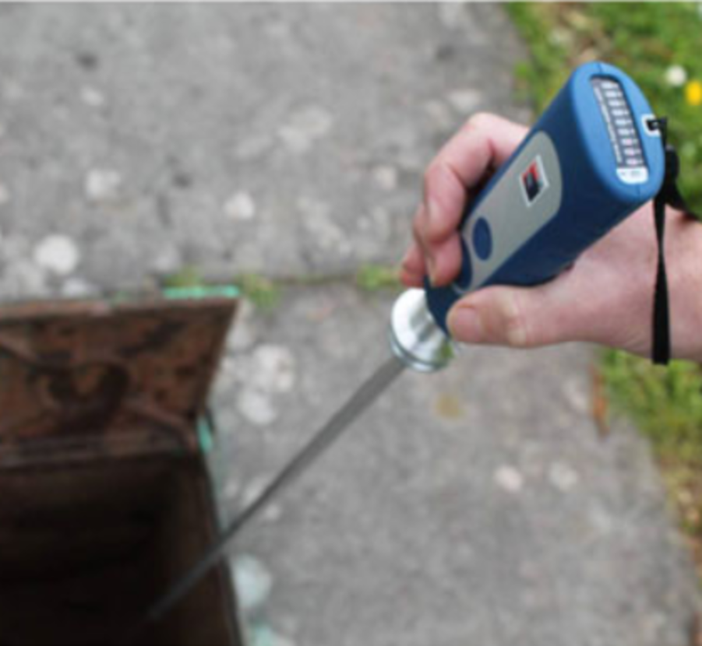
FECHA DE FABRICACIÓN | FECHA DE INGRESO | VENC. DE GARANTIA
May-12 |  | 2025-12-15

SENSORES | UBICACIÓN DEL EQUIPO | FECHA DE CALIBRACIÓN | ESTATUS DEL EQUIPO
LEL, CO/H2S, O2 | C1 | 2025-10-29 | Operativo

SENSOR O2
FOTO SENSOR


N° Serie: | 1232312323
Motivo de Cambio: | aa
Responsable: | Gabriela Troncoso
Fecha de instalación: | 2025-10-23

SENSOR O2
FOTO SENSOR


N° Serie: | 1111
Motivo de Cambio: | 11
Responsable: | Álvaro Romero
Fecha de instalación: | 2025-10-23

SENSOR O2
FOTO SENSOR

N° Serie: | 9823482734
Motivo de Cambio: | Se malogro
Responsable: | Álvaro Romero
Fecha de instalación: | 2025-10-09

